F1
FICHE DE RECETTE

Mayonnaise toute végétale par Damien Poncelet

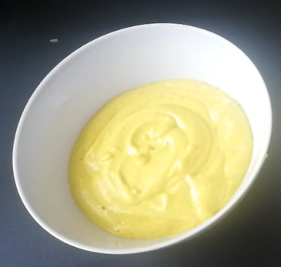
Type de recette | Sauce
Nombre de portions | 0,3 L
Temps de préparation | ... min.
Temps de cuisson | ... min.
Temps de refroidissement | ... min.
Coût matières total (HT) : | 1.02
Coefficient multiplicateur :
Prix / Portion (HT) : | #DIV/0!

INGRÉDIENTS

PRODUIT | UNITÉ | QUANTITÉ | PUHT | PTHT
Tronc de choux fleur (ou panais) | Kg | 0.2 | 1.89 | 0.38
Vinaigre de cidre | L | 0.005 | 2.5 | 0.01
Graine de tournesol | Kg | 0.05 | 2.1 | 0.11
Huile de tournesol désodorisé | L | 0.1 | 2.89 | 0.29
Curry | Kg | 0.005 | 17.6 | 0.09
Curcuma | Kg | 0.009 | 15.95 | 0.14
Sel | Kg | PM
Poivre | Kg | PM
TOTAL |  |  |  | 1.02

DESCRIPTION DE LA RECETTE

1. Réhydrater les graines de tournesol pendant 30 minutes dans un verre d’eau chaude. 2. Parer et détailler le tronc du chou fleur en dés, puis cuire à la vapeur. 3. Mixer finement le choux fleur dans un blender. 4. Ajouter les graines de tournesol égouttées, puis le vinaigre et continuer à mixer jusqu'à l'obtention d'une texture fine. 5. Monter à l’huile en ajoutant le curry et le curcuma jusqu'à l'obtention d'une texture "mayonnaise". 6. Rectifier l’assaisonnement (le curry donne le goût et le curcuma la couleur). Utiliser la préparation lorsqu'elle est bien refroidie.

